trafa
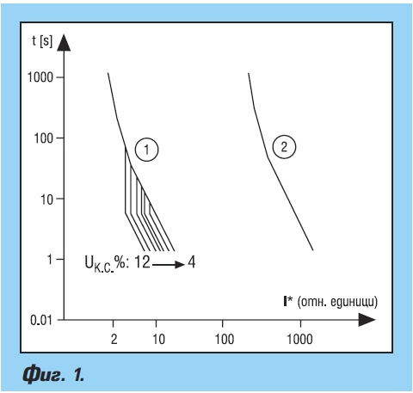
 | ИЗБОР НА ЗАЩИТА НА СИЛОВИ ТРАНСФОРМАТОРИ С ВИСОКОМОЩНИ ПРЕДПАЗИТЕЛИ

Мощност,Sном. | Трансформиране, 20/0.4 КV | Трансформиране, 20/0.4 КV | Трансформиране, 10/0.4 КV | Трансформиране, 10/0.4 КV | Трансформиране, 6/0,4 КV | Трансформиране, 6/0,4 КV | Максимална допустима единична мощност на задвижвания трифазен асинхронен двигател
KVA | Jвл1/Jн1 вложка/ном. ток | Jвл2/Jн2 вложка/ном. ток | Jвл1/Jн1 вложка/ном. ток | Jвл2/Jн2 вложка/ном. ток | Jвл1/Jн1 вложка/ном. ток | Jвл2/Jн2 вложка/ном. ток | KW
50 | 4/1,4 | 63/72 |  |  | 16/4,8 | 63/72 | 22
63 | 6/1,82 | 80/91 |  |  | 16/6,1 | 80/90 | 37
100 | 10/2,9 | 125/144 |  |  | 25/9,6 | 125/144 | 55
160 | 10/4,7 | 160/231 |  |  | 25/16,4 | 160/230 | 75
180 | 10/5,2 | 200/260 |  |  |  |  | 75
250 | 16/7,2 | 315/360 |  |  | 40/24,2 | 315/360 | 100
320 | 16/9,1 | 400/462 | 30/18,3 |  | 60/30,8 | 400/462 | 160
400 | 20/11,6 | 400/577 | 40/23,3 |  |  |  | 200
560 | 25/16,2 | 400/808 |  |  |  |  | 250
630 | 40/18.2 | 400/909 |  |  |  |  | 250
 | вторична страна | първична страна | вторична страна | първична страна | вторична страна | първична страна

